Sheet1
Servlet | Struts | Spring | SpringMVC | Spring Boot
Servlet是最原始的搭建Web应用的方式, 一切工作都可以在doGet()/doPost()方法中完成, Servlet既是Controller, 又是Service, 还可以处理前端显示. Servlet是与平台无关的服务器端组件, 和客户端的通信采用"请求/响应"模式. 自定义Servlet需要继承自抽象类HttpServlet, 实现用来处理请求的doGet()/doPost()方法，并且在web.xml中注册此Servlet, 使用<url-pattern>指定外界访问此Servlet的url, 或在Servlet类上使用@WebServlet()指定外界访问此Servlet的url. Servlet生命周期： Servlet生命周期由容器控制：init()->service()->destroy() 其中init()/destroy()只在整个Servlet生命周期中只调用一次. 访问流程： ==> 服务器接收到请求，从项目中找到web.xml ==> web.xml根据url-pattern找到Servlet ==> 初始化Servlet对象，执行init-service-doGet/doPost-destroy方法，将结果返回给客户端 | Struts在Servlet基础上进行了包装，将业务逻辑控制器Controller剥离出来，即Struts的Controller由继承了ActionSupport的类来承担，一个Action类可以处理多个请求，所有的Action类都在src包下的struts.xml文件中注册，web.xml中只注册用来过滤请求的struts2过滤器，即StrutsPrepareAndExecuteFilter. 访问流程： 以localhost:8080/projectname/hello为例 ==> 服务器接收到请求，从项目中找到web.xml ==> web.xml中StrutsPrepareAndExecuteFilter接收到url后，读取到url中namespace(此处为/，也就是struts.xml中package的namespace属性值)后的路径值 ==> 在struts.xml找到此路径值对应的<action>，若<action>中有class属性，则new一个class中声明的类对象，执行execute()方法；若<action>中没有class属性，则执行默认的ActionSupport类中的execute()方法. ==> execute()返回一个String值，根据此值在<action>下的<result>中找到对应的物理视图资源，然后将请求转发(forward)到物理视图资源 *不一定非要执行<action>的class属性声明的类中的execute()方法，当<action>中有method属性时，就会执行method属性定义的方法，同样返回一个String值. | 前面的Servlet和Struts建立的都是Web项目, 而Spring项目只是Java项目, 核心是IoC和AOP, 核心配置文件是applicationContext.xml，所有的组件都在该文件中以Bean形式定义(包括自定义类和在jar包中定义的类), 在测试类中以IoC方式通过Spring容器获取(而不是直接new出来). Spring在SSH集成中充当的是一种胶水作用，把处理Web的Struts和处理数据的Hibernate集成起来. | SpringMVC是Spring + Servlet的结合，所以SpringMVC项目是一个Web项目, 在web.xml中需要注册前端控制器DispatcherServlet，其的<url-pattern>设置为/, 表示所有请求都由该Servlet处理，还要为该Servlet指定springmvc-config.xml配置文件，后者以Bean形式注册管理所有组件，其中包含了Controller.
请求/响应流程： ->容器收到请求，创建HttpServletRequest和HttpServletResponse对象 ->容器通过请求的URL找到对应的Servlet,为该请求创建或分配一个线程，并将HttpServletRequest和HttpServletResponse对象传递给Servlet线程 ->容器调用Servlet的Service()方法，Service()经过判断后再调用doGet()/doPost()方法 ->doGet()/doPost()产生动态页面，填充至HttpServletResponse对象 ->容器将响应对象发送回客户端，删除线程 容器会为每一个接收到的Servlet请求创建一个新的Java线程，当Servelt处理客户端请求完成后，该线程会销毁； 容器也负责将JSP翻译为Servlet； | 实现Action类有3种方式，分别为： 1、在一个普通POJO类中添加execute()方法返回逻辑视图 public String execute() throws Exception{ return "success"; } 2、实现Action接口，实现接口中的execute()方法 3、继承ActionSupport类，该类也实现了Action、Validateable、LocalProvider等接口，一般都采用此种方法 --------------------------------------------------------------------------------------- 外界访问方式： 在struts.xml定义<action>时，<pageage>的namespace属性和<action>的name属性共同指定了外界访问的url,如： <struts> <package name="hello" namespace="/" extends="struts-default"> <action name="helloWorld" class="cn.itcast.action.HelloWorldAction"> <result name="success">/success.jsp</result> </action> </package> </struts> 外界访问的URL为: localhost:8080/项目名/helloworld |  | Controller的2种实现方式： 1、实现Controller接口，并实现接口中的public ModelAndView handleRequest()方法, 此方法返回的ModelAndView既包含了视图资源，又包含了模型数据, 如： public class HelloController implements Controller{ @Override public ModelAndView handleRequest(HttpServletRequest request, HttpServletResponse response) throws Exception { ModelAndView mv = new ModelAndView(); mv.addObject("message", "Hello World!"); mv.setViewName("/WEB-INF/content/welcome.jsp"); return mv; } } 此时该Controller需要在springmvc-config.xml中以Bean形式定义： <bean name="/hello" class="org.fkit.controller.HelloController"/> 此种实现方式一个Controller只能处理一个请求. 2、不实现接口，直接写一个类作为Controller, 并在类上使用@Controller注解，将此类声明为Spring的一个Bean, 如： @Controller public class HelloController { @RequestMapping(value = "/hello") public ModelAndView hello() { ModelAndView mv = new ModelAndView(); mv.addObject("message", "Hello World!"); mv.setViewName("/WEB-INF/content/welcome.jsp"); return mv; } } 此时，需要在springmvc-config.xml中使用<context:component-scan>将包含注解的包引用进来： <context:component-scan base-package="org.fkit.controller"/> 此种实现方式可以在一个Controller中处理多个请求.
外界访问有2种方式： 1、在web.xml中注册时，<url-pattern>即为外界访问此Servlet的url <web-app> <servlet> <servlet-name>Inner-Name</servlet-name> <servlet-class>Servlet的真实全限定类名</servlet-class> <servlet> <servlet-mapping> <servlet-name>Inner-Name</servlet-name> <url-pattern>/外界访问Servlet的url</url-pattern> </servlet-mapping> </web-app> 2、使用注解时，@WebServlet为外界访问此Servlet的url @WebServlet("/外界访问Servlet的url") public class JavaeeServlet extends HttpServlet {} | 访问Servlet API： 在Struts2中，Action没有直接和Servelt耦合，即在Action中不能直接访问Servelt API，在Struts2中，访问Servlet API有3种方式： 1、通过ActionContext类访问 ActionContext context = ActionContext.getContext(); context.put("name", "itcast"); // ->request context.getApplication().put("name", "itcast"); // ->application context.getSession().put("name", "itcast"); // ->session 2、通过特定接口访问 ServletRequestAware:实现该接口的Action可以直接访问 HttpServletRequest实例 ServletResponseAware:实现该接口的Action可以直接访问 HttpServletResponse实例 SessionAware:实现该接口的Action可以直接访问 HttpSession 实例 ServeltContextAware:实现该接口的Action可以直接访问 ServletContext 实例 3、通过ServletActionContext类 Struts2也提供了 ServletActionContext 类来直接访问Servlet API，该类提供了几个静态方法来获取相关Servlet对象： static HttpServletRequest getRequest() static HttpServletResponse getResponse() static ServletContext getServletContext() static PageContext getPageContext() --------------------------------------------------------------------------------------- 可以在struts.xml中采用通配符映射达到在一个Action类中处理多个请求的效果： <action name="*User_*" class="com.example.action.LogonAction" method="{1}" > <result name="success">/{2}.jsp</result> <result name="error">/error.jsp</result> </action> //执行action中的logon方法，执行成功后返回index首页面 <form id="form" action="logonUser_index" method="post"> //执行action中的register方法，执行成功后返回logon登录页面 <form id="form" action="registerUser_logon" method="post"> | 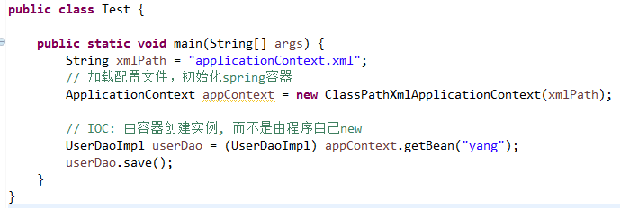
发送响应体： 1、使用PrintWriter发送字符 PrintWriter out = response.getWriter(); out.println(); out.flush(); out.close(); 2、使用ServletOutputStream发送二进制数据 ServletOutputStream out = response.getOutputStream(); out.write(); out.flush(); out.close(); |  |  | 外界访问方式： 1、对于实现Controller接口，springmvc-config.xml中对应Controller的<bean>的name属性即为访问入口： <bean name="/hello" class="org.fkit.controller.HelloController"/> 2、对于注解实现方式，@RequestMapping的value值即为访问入口： @RequestMapping(value = "/hello") public ModelAndView hello(){} 以上两种方式访问URL都为: localhost:8080/项目名/hello
重定向和转发： 重定向 sendRedirect()： response.sendRedirect(String url); Servlet会返回状态码302，浏览器地址栏会改变；如果已经把一些数据写入到response对象了，就不能再调用sendRedirect()方法，不能脚踏两只船 转发 forward()： RequestDispatcher dispatcher = request.getRequestDispatcher(String url); dispatcher.forward(request, response); 重定向是基于Response，转发基于RequestDispatcher. 重定向会改变浏览器地址栏中的URL，转发不会 | Action请求参数传递： 页面的请求数据和Action有2种对应方式：属性驱动、模型驱动 属性驱动：通过字段进行数据传递 与基本数据类型的属性对应： 在Action类中定义各种Java基本数据类型的字段和getter/setter方法，使这些字段和表单中的name属性相同，利用这些字段进行数据传递. 使用域对象字段驱动方式： 若需要传入的数据很多，则Action的属性就有很多，再加上属性对应的getter/setter方法，使得Action代码臃肿。把属性和相应的getter/setter方法从Action提取出来，单独作为一个域对象，这个域对象专门用来封装这些数据，一般用JavaBean来实现，在Action里直接使用这个对象即可. 采用这种方式传值，JSP页面取值时，取值格式必须为"对象.属性名";JSP页面传值时，传值格式可以为"对象.属性名"或直接是"属性名". 模型驱动： Action类必须实现 ModeDriven 接口，并且重写 getModel() 方法，这个方法返回Action所使用的数据模型对象。模型驱动通过JavaBean模型进行数据传递，JavaBean所封装的属性与表单属性一一对应，JavaBean将成为数据传递的载体，Action类通过get*()的方法来获取模型，*表示具体的模型对象。使用模型驱动时，一个Action只能对应一个Model，所以在JSP表单上不需要添加模型前缀，直接使用属性名即可。 |  | 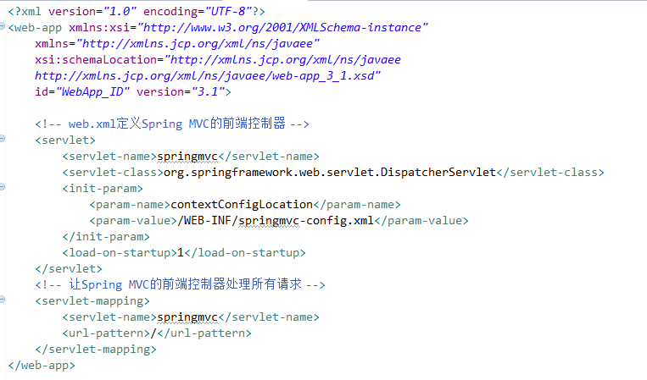
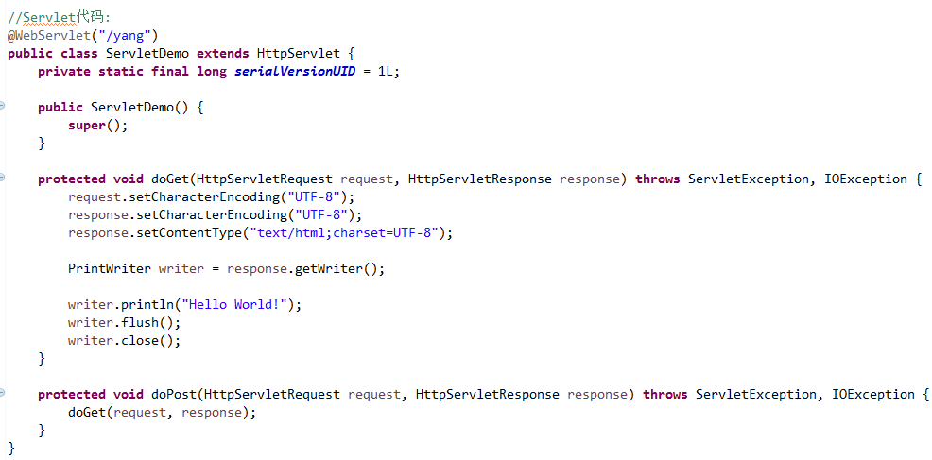
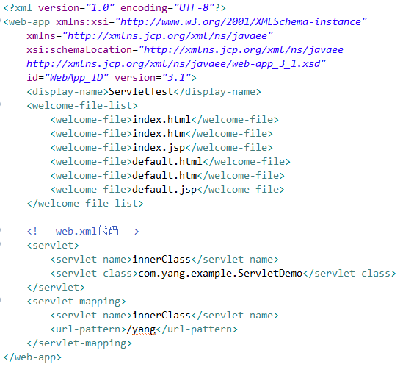 | 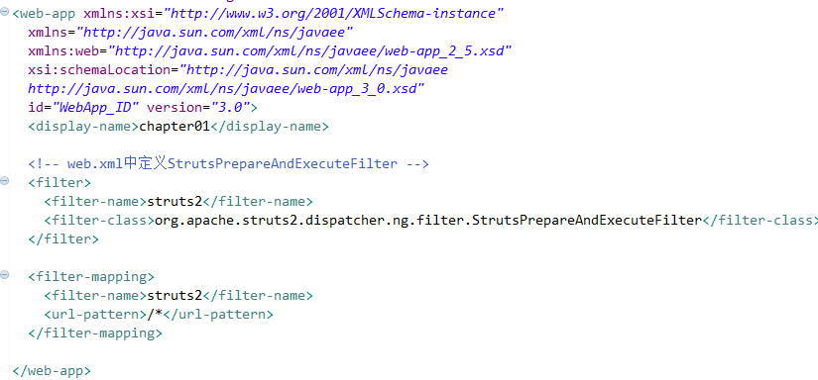 | 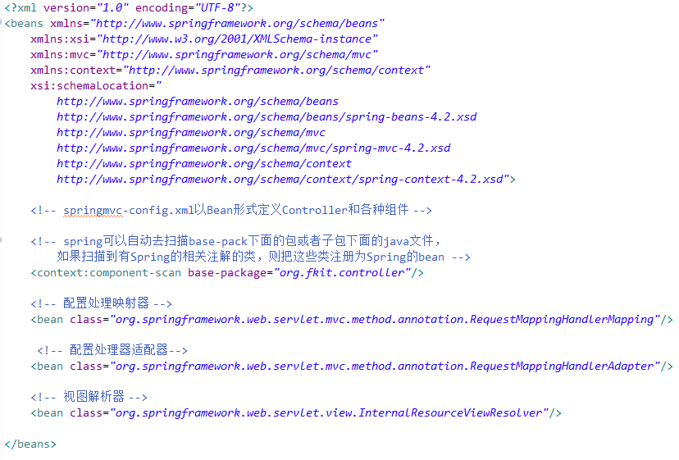
 | 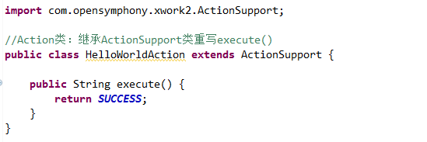 |  | 